обложка окон
Халықаралық білім беру корпорациясы
ҚАЗАҚ-АМЕРИКА УНИВЕРСИТЕТІ

Международная образовательная корпорация
КАЗАХСКО-АМЕРИКАНСКИЙ УНИВЕРСИТЕТ

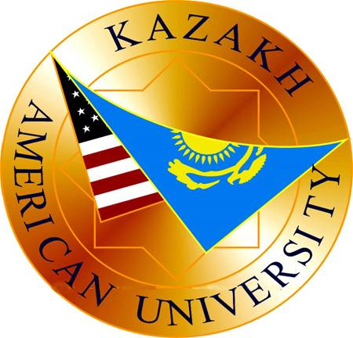

ТАРИФЫ
на основные и дополнительные образовательные
и сопутствующие услуги

Алматы 2017

